2024_02_data
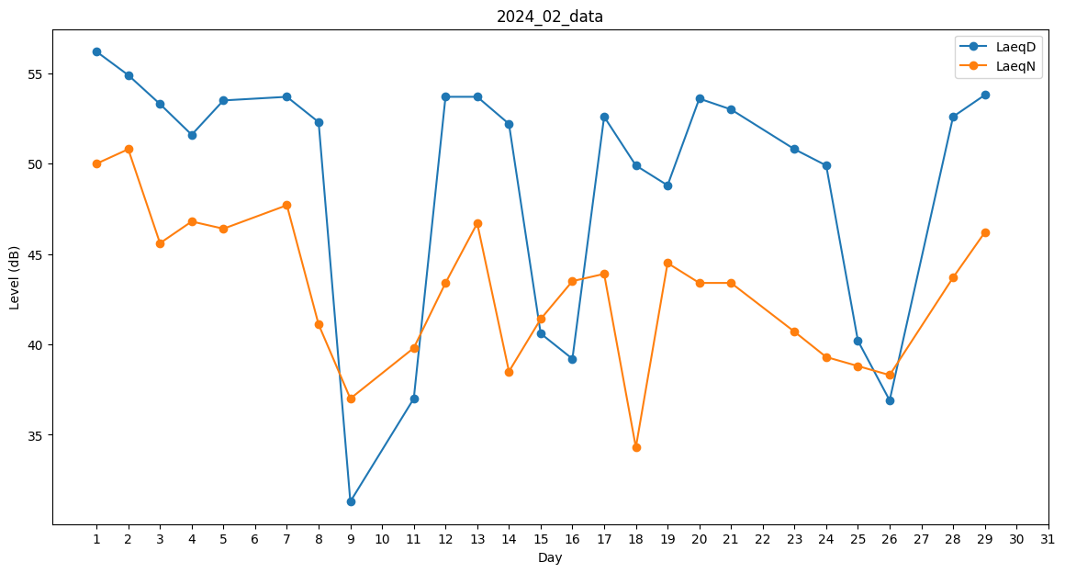
Day | LaeqD | LaeqN
1 | 56.2 | 50
2 | 54.9 | 50.8
3 | 53.3 | 45.6
4 | 51.6 | 46.8
5 | 53.5 | 46.4
6 | 51.7 | 0
7 | 53.7 | 47.7
8 | 52.3 | 41.1
9 | 31.3 | 37
10 | 39.5 | 0
11 | 37 | 39.8
12 | 53.7 | 43.4
13 | 53.7 | 46.7
14 | 52.2 | 38.5
15 | 40.6 | 41.4
16 | 39.2 | 43.5
17 | 52.6 | 43.9
18 | 49.9 | 34.3
19 | 48.8 | 44.5
20 | 53.6 | 43.4
21 | 53 | 43.4
22 | 43.3 | 0
23 | 50.8 | 40.7
24 | 49.9 | 39.3
25 | 40.2 | 38.8
26 | 36.9 | 38.3
27 | 38.6 | 0
28 | 52.6 | 43.7
29 | 53.8 | 46.2

